test 1
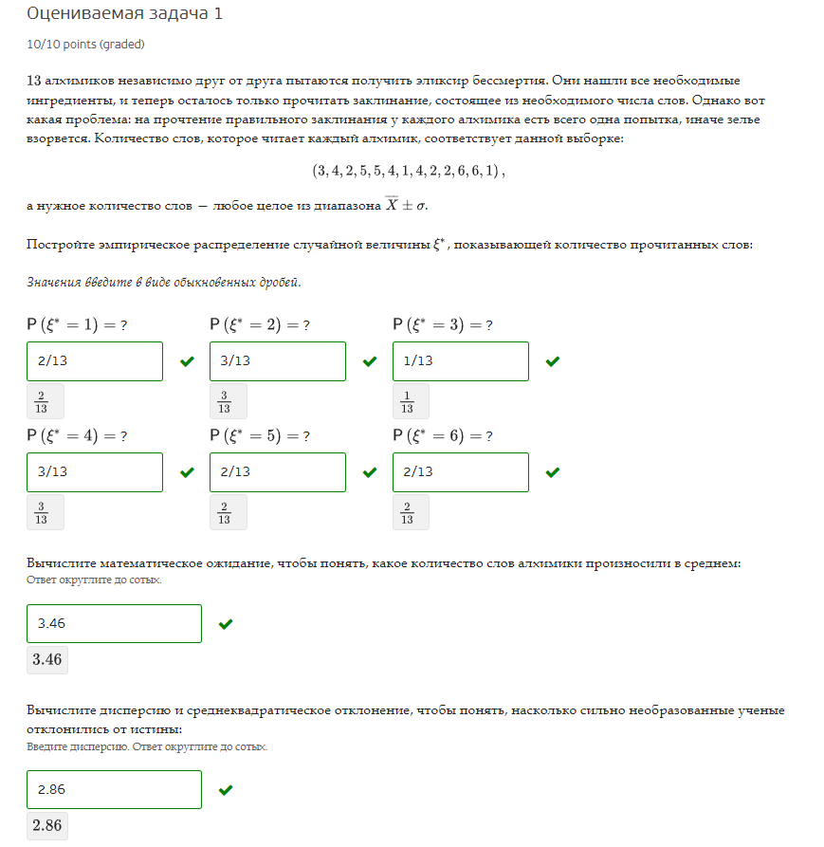
n | 13

n | 1 | 1 | 2 | 2 | 2 | 3 | 4 | 4 | 4 | 5 | 5 | 6 | 6
p | 0.15384615385 | 0.15384615385 | 0.23076923077 | 0.23076923077 | 0.23076923077 | 0.076923076923 | 0.23076923077 | 0.23076923077 | 0.23076923077 | 0.15384615385 | 0.15384615385 | 0.15384615385 | 0.15384615385

n | 1 | 2 | 3 | 4 | 5 | 6
p | 0.15384615385 | 0.23076923077 | 0.076923076923 | 0.23076923077 | 0.15384615385 | 0.15384615385

E(n) | 3.4615384615 | суммпр
Xср | 3.4615384615 | среднее

Дисп.Г | 2.8639053254
СтОткл.Г | 1.6923076923
Xi-Xср | -2.4615384615 | -2.4615384615 | -1.4615384615 | -1.4615384615 | -1.4615384615 | -0.46153846154 | 0.53846153846 | 0.53846153846 | 0.53846153846 | 1.5384615385 | 1.5384615385 | 2.5384615385 | 2.5384615385
S^2 | 2.8639053254
S | 1.6923076923

test 2
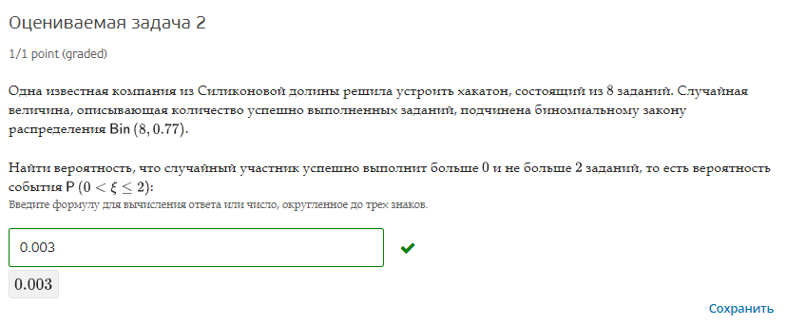
P | 0.77
n | 8
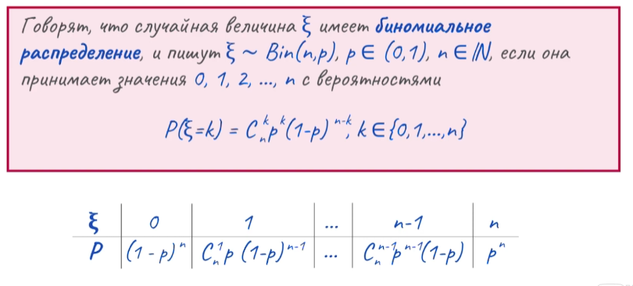

n | 0 | 1 | 2 | 3 | 4 | 5 | 6 | 7 | 8
P | 0.000007831099 | 0.00020973724754 | 0.0024575734005 | 0.016455056681 | 0.068860835025 | 0.18442727989 | 0.30871522939 | 0.29529282811 | 0.12357362915

P(0<n<=2) | 0.002667310648

test 3
n/e | 155 | 182 | 185 | 197
3 | 0.12 | 0.18 | 0.1 | 0.26
6 | 0.02 | 0.05 | 0.04 | 0.23

e | 155 | 182 | 185 | 197
p | 0.14 | 0.23 | 0.14 | 0.49

E(e) | 185.99

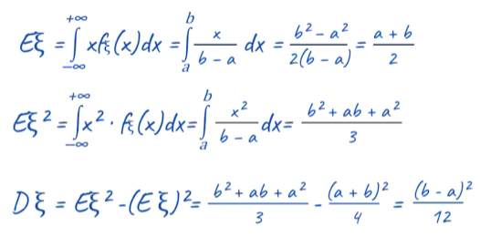

e^2 | 24025 | 33124 | 34225 | 38809
p | 0.14 | 0.23 | 0.14 | 0.49

E(e^2) | 34789.93
(E(e))^2 | 34592.2801
D(e) | 197.6499

n | 3 | 6
p | 0.66 | 0.34

E(n) | 4.02

n^2 | 9 | 36
p | 0.66 | 0.34

E(n^2) | 18.18
(E(n))^2 | 16.1604
D(n) | 2.0196

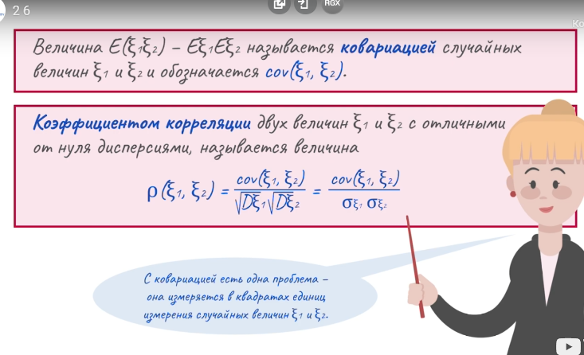

en | 465 | 546 | 555 | 591 | 930 | 1092 | 1110 | 1182
p | 0.12 | 0.18 | 0.1 | 0.26 | 0.02 | 0.05 | 0.04 | 0.23

E(e,n) | 752.7

cov(e,n) | 5.0202

p(e,n) | 0.25126965235

